Sheet1
既設人孔略図
更生後参考図
☆斜壁あり
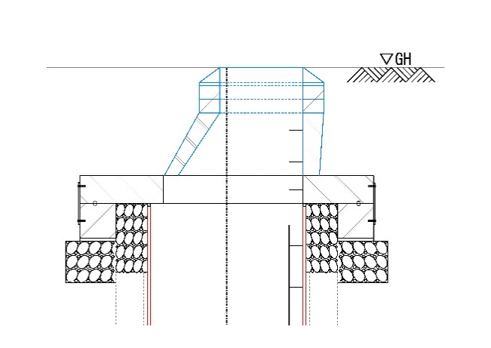
★インバートＡタイプ
見積依頼票
ＳＳホールシステム（自立マンホール更生工法）
見積依頼者（御社）
発注自治体
見積宛名
★インバートＢタイプ
件名
☆斜壁なし
施工場所
見積書有効期限
弊社見積書提出期限
人孔箇所数
設計業務段階
※1. マンホール内に付属施設がある場合には、撤去復旧となります。
※2. 「★インバートの状況」については下記をご参照ください。インバート状況によりインバート処理方法が変わります。「Aランク」の場合も、インバート撤去復旧を希望される際は「Bランク」とご記入ください。
・Aランク：健全 ：インバート整正→更生材据付
・Bランク：部分的な欠損 ：インバート撤去→更生材据付→インバート復旧
・Cランク：インバートがない

既設人孔形状
既設人孔 番号 | 施工 時間帯 | 人孔形状 |  |  |  |  | h. マンホール 深さ | a. GL～直壁 又は床版 迄の深さ | 排水区分 | 流出管 |  |  |  | ①流入管 |  |  |  | ②流入管 |  |  |  | ③流入管 |  |  |  | 副管 |  | ★ ｲﾝﾊﾞｰﾄ の状況 | 水深 または 流量 | ☆ | 腐食対策の 必要性 | 足掛金物位置（流出管に対して時計回り） | 中間 ｽﾗﾌﾞ | 付属 施設 | 土質 ﾃﾞｰﾀ の有無
 |  | 種別 | 円形 矩形 | 現場打 組立 | 現場打の場合床版の有無 | 床版上部 の形状 種別 |  |  | 汚水/雨水 合流 | 管径 | 管種 | 管更生 | 土被り | 管径 | 管種 | 管更生 | 土被り | 管径 | 管種 | 管更生 | 土被り | 管径 | 管種 | 管更生 | 土被り | 管径 | 箇所 |  |  | 斜壁の必要性
記入例.1
No.1 | 昼間 | 1号 | 円形 | 組立 | － | － | 3.00ｍ | 0.90ｍ | 汚水 | φ300㎜ | HP | 無 | 2.70ｍ | φ250㎜ | HP | 無 | 2.65ｍ |  |  |  |  |  |  |  |  |  |  | Aランク | 30 | 無 | 無 | 90度 | 無 | － | 無

記入例.2
No.2 | 夜間 | 2号 | 円形 | 現場打 | 有 | 1号 | 6.00ｍ | 1.40ｍ | 合流 | φ600㎜ | HP | 有 | 4.40ｍ | φ250㎜ | HP | 有 | 3.00ｍ | φ200㎜ | VU | 無 | 3.00ｍ |  |  |  |  |  |  | Bランク | 60 | 有 | 有 | 90度 | 有 | 内副管 | 有
 |  |  |  |  |  |  |  |  |  |  |  |  |  |  |  |  |  |  |  |  |  |  |  |  |  | φ150㎜ | 1 箇所

